상품제안서
프리미엄 탁상시계(볼펜2개삽입) ST-106 | 상품코드: S10161

 |  |  |  |  |  | 02-713-8555 | www.synergygift.co.kr
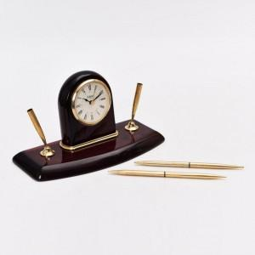 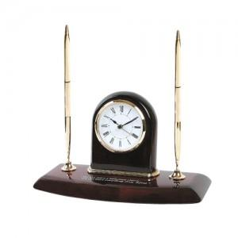

【상세/제작정보】 | .

【인쇄/포장옵션】 | 레이저 / 포장지포장

【공급단가】 | 수량 | 100~ | 500~ | 1,000~ | 3,000~
*VAT별도 | 단가 | 60,750원 | 58,500원 | 56,250원 | 54,000원

【상품 URL】 | https://www.synergygift.co.kr:443/src/goods_detail.php?gdno=7176

